코딩도장_c
 | An array name is a constant pointer. |  |  |  | function pointer에서, 함수의 이름은 메모리에 올라간 함수의 시작 주소를 가리키는 포인터 상수(constant pointer)가 됩니다.
 | char *s1 = "Hello"; // 포인터에 문자열 Hello의 주소 저장
 | // Hello가 있는 메모리 주소는 읽기 전용이고, s1은 이곳을 가리키고 있다.
 | s1[0] = 'A'; // 문자열 포인터의 인덱스 0에 문자 A를 할당할 수 없다. Read only...

24.3 부호 있는 자료형의 비트 연산 알아보기
 | 부호 있는 자료형을 비트 연산할 때는 부호 비트를 조심해야 합니다.
>> 연산
 | unsigned char num1 = 131; // 131: 1000 0011
 | char num2 = -125; // -125: 1000 0011

 | unsigned char num3;
 | char num4;

 | num3 = num1 >> 5; // num1의 비트 값을 오른쪽으로 5번 이동
 | num4 = num2 >> 5; // num2의 비트 값을 오른쪽으로 5번 이동

 | printf("%u\n", num3); // 4: 0000 0100: 맨 뒤의 11은 사라지고 0000 0100이 됨
 | printf("%d\n", num4); // -4: 1111 1100: 모자라는 공간은 부호 비트의 값인 1로
 | // 채워지므로 1111 1100이 됨
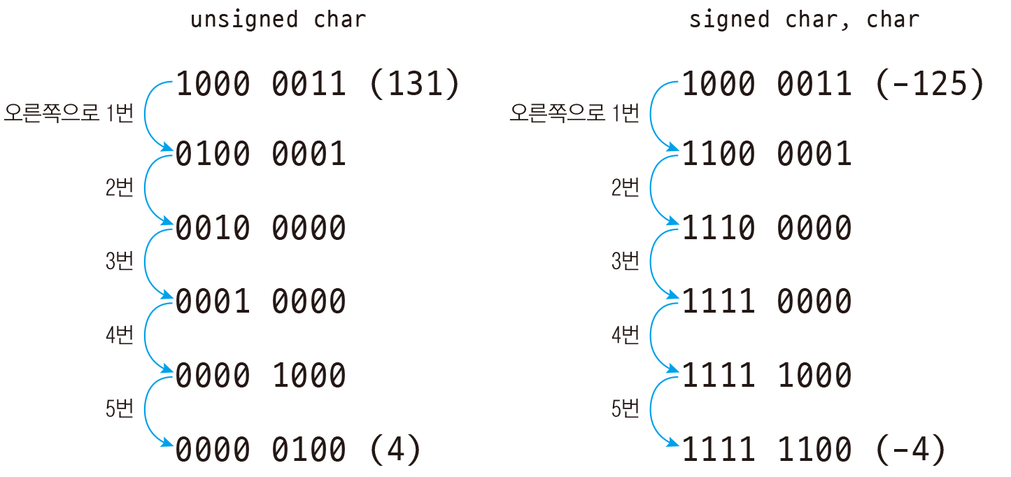

방법)
양수일 경우 |  |  |  |  |  | 131
 | 1. >> n 일때, 2^n 만큼을 나누고, 소수점 이하는 버린다. |  |  |  | 32 | 4.09375
 | 131 >> 5 이면, 131 / 32 = 4.09 --> 4 |  |  |  |  | 4

음수일 경우
 | 1. 음수보다 하나 작은 양수를 구한다. -125 -> 124 |  |  | -125 | --> | 124
 | 2. 이 수를 2^n 으로 나누고, 소수점 이하는 버린다. |  |  |  | 32 | 3.875
 | 3. 구해진 수보다 1 큰 수를 구해서, -를 붙여준다. |  |  |  |  | 3 | --> | -4
 | -125>>5이면, 124/32를 구한다.
 | 3.875를 소수점 이하 버리고, 하나 큰 수를 구해서 -를 붙이면 -4가 된다.

<< 연산
 | char num1 = 113; // 113: 0111 0001
 | char num2 = -15; // -15: 1111 0001
 | char num3, num4, num5, num6;

 | num3 = num1 << 2; // num1의 비트 값을 왼쪽으로 2번 이동
 | num4 = num2 << 2; // num2의 비트 값을 왼쪽으로 2번 이동

 | num5 = num1 << 4; // num1의 비트 값을 왼쪽으로 4번 이동
 | num6 = num2 << 4; // num1의 비트 값을 왼쪽으로 4번 이동 |  |  |  | `

 | printf("%d\n", num3); // -60: 1100 0100: 부호 비트를 덮어쓰게 되므로 양수에서 음수가 됨
 | printf("%d\n", num4); // -60: 1100 0100: 이미 음수인 수는 계속 음수가 됨

 | printf("%d\n", num5); // 16: 0001 0000: 이미 양수인 수는 계속 양수가 됨
 | printf("%d\n", num6); // 16: 0001 0000: 부호 비트를 덮어쓰게 되므로 음수에서 양수가 됨
 | 부호 있는 자료형에서 비트를 왼쪽으로 이동시켰을 때는 부호 비트에 위치한 숫자에 따라 양수, 음수가 결정됩니다.
 | 따라서 부호 있는 자료형에 시프트 연산을 할 때는 의도치 않은 결과가 나올 수 있으므로 항상 부호 비트를 생각해야 합니다.

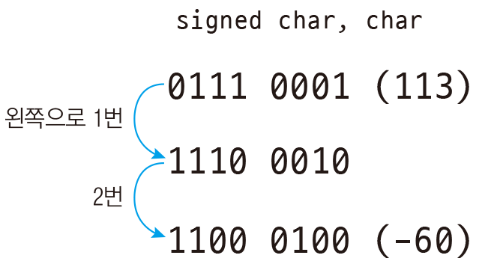


 | char의 범위(127 ~-126)를 고려하면 113*4는 범위초과이고, -15*4=-60 표현가능 범위이다.

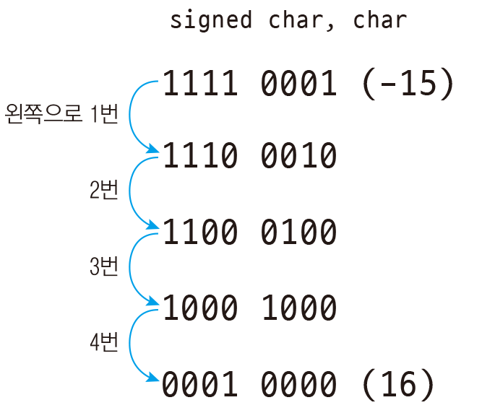
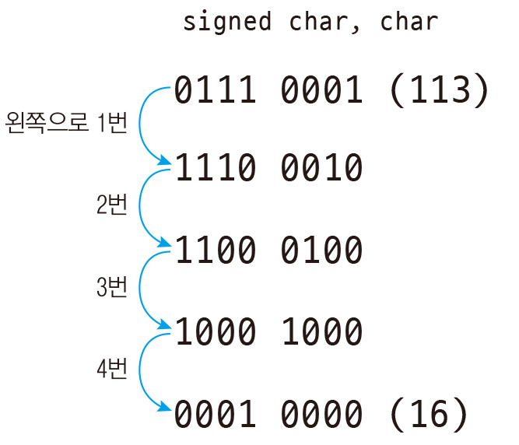

 | -15*(2^4)=-240 이므로 char 범위 초과 |  | 113*(2^4)는 범위초과

 | printf("%d %d %d %d\n", -1<<4, -1>>4, -30<<1, -30>>1); // -16, -1, -60, -15
 | printf("%d %d %d %d", ~0, ~-1, ~1, ~-10); // -1, 0, -2, 9

33.0 FizzBuzz
 | 1에서 100까지 출력
 | 3의 배수는 Fizz 출력
 | 5의 배수는 Buzz 출력
 | 3과 5의 공배수는 FizzBuzz 출력
33.5 코드 단축하기
 | FizzBuzz
 | for (int i = 0; ++i <= 100;) // 조건식 안에서 변화식을 함께 작성
 | printf(i % 3 ? i % 5 ? "%d\n" : "Buzz\n" : i % 5 ? "Fizz\n" : "FizzBuzz\n", i);

37.6 2차원 배열을 포인터에 넣기
 | array pointer: 2차원 배열을 포인터에 담으려면 다음과 같이 특별한 방법이 필요합니다. // 자료형 (*포인터이름)[가로크기];
 | pointer array: int *numPtr[4]는 int형 포인터 4개를 담을 수 있는 배열

 | 자료형 배열이름[높이][세로크기][가로크기];
 | 3차원 배열의 높이(깊이), 세로, 가로를 구하는 방법
 | int depth = sizeof(numArr) / sizeof(numArr[0]); // 2: 3차원 배열이 차지하는 전체 공간을 면의 크기로 나눠줌
 | int row = sizeof(numArr[0]) / sizeof(numArr[0][0]); // 3: 한 면의 크기를 가로 한 줄의 크기로 나눠줌
 | int column = sizeof(numArr[0][0]) / sizeof(int); // 4: 가로 한 줄의 크기를 요소의 크기로 나눠줌
 | 3차원 배열을 포인터에 할당하려면 세로x가로로 구성된 면을 가리키는 포인터를 선언하면 됩니다.
 | int (*numPtr)[3][4] = numArr; // 세로 크기 3, 가로 크기 4인 면을 가리키는 포인터 선언

51.1 구조체 크기 알아보기
 | struct AA
 | {
 | char aa[5];
 | int bb;
 | };
 | cout <<"sizeof(struct AA)="<< sizeof(struct AA) <<", sizeof(int)="<<sizeof(int)<< endl; // 12 bytes
 | cout << "offsetof(struct AA, aa)=" << offsetof(struct AA, aa) << endl; // 0
 | cout << "offsetof(struct AA, bb)=" << offsetof(struct AA, bb) << endl; //8
 | 구조체를 1바이트 크기로 정렬하는 것은 구조체의 내용을 파일에 쓰거나 네트워크로 전송할 때 꼭 필요하다는 점만 알아두면 됩니다.
 | C 언어에서는 구조체를 정렬할 때 멤버 중에서 가장 큰 자료형 크기의 배수로 정렬합니다.
 | 여기서 가장 큰 자료형은 int이므로 int의 크기 4바이트를 기준으로 정렬합니다.

 | struct AA* aa = NULL; | sizeof 사용하지 않고 크기 구하기
 | aa++;
 | printf("size = %d\n", aa);

51.2 구조체 정렬 크기 조절하기
 | #pragma pack(push, 정렬크기) #pragma pack(pop)
 | gcc struct_align.c -fpack-struct=1
54.2 공용체와 엔디언
 | 리틀 엔디언과 빅 엔디언
 | union Data { // 공용체 정의
 | char c1;
 | short num1;
 | int num2;
 | };
 | union Data d1; // 공용체 변수 선언
 | d1.num2 = 0x12345678; // little endian은 메모리에 78 56 34 12로 저장됨
 | printf("0x%x\n", d1.num2); // 0x12345678: 4바이트 전체 값 출력
 | printf("0x%x\n", d1.num1); // 0x5678: 앞의 2바이트 값만 출력
 | printf("0x%x\n", d1.c1); // 0x78: 앞의 1바이트 값만 출력

 | Big Endian 12 34 56 78
 | // 0x12345678
 | // 0x1234
 | // 0x12
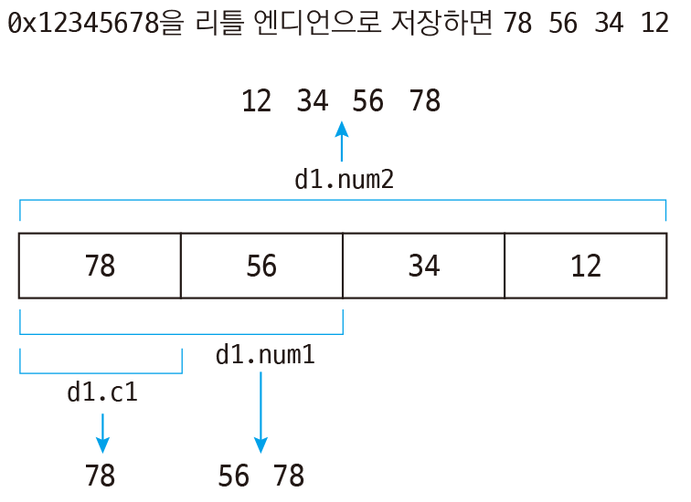
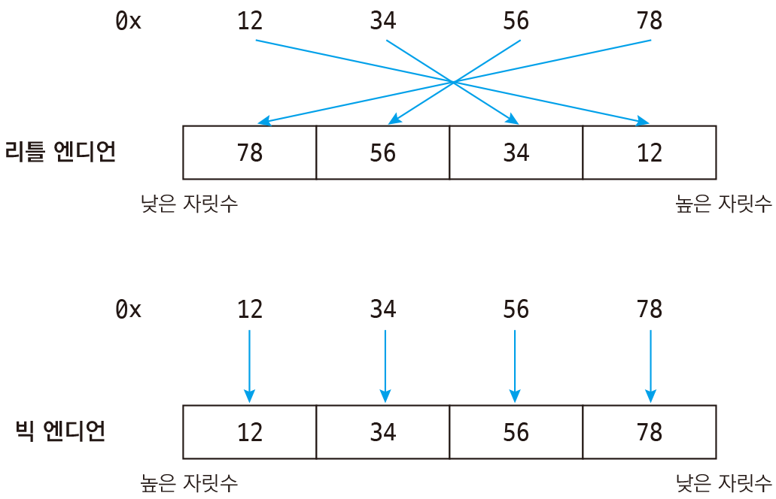

 | 0x12345678을 리틀 엔디언 방식으로 메모리에 저장하면 78 56 34 12가 됩니다. 공용체는 앞에서부터 자료형의 크기만큼 값을 가져오게 되므로 d1.num1은 앞의 2바이트 56 78을 가져오게 되고, d1.c1은 앞의 1바이트 78만 가져오게 되는 것입니다 (저장할 때 뒤집혀서 저장되었으므로 가져올 때는 다시 되돌려서 가져옵니다. 따라서 78 56이 아니라 56 78이 됩니다).

34.0 포인터 사용하기
 | int num1 = 10;
 | https://dojang.io/mod/page/view.php?id=274
36.4 배열의 크기 구하기
 | array name은 start address를 뜻한다.
 | 배열을 선언하면서 값을 초기화 할 때는 { } 안의 값 개수는 배열의 크기보다 작아도 되지만 크면 안 됩니다.
 | int arr[2] = {1,2,3,4,5}; // warning: excess elements in array initializer
 | 범위를 초과한 element에 접근해도 error 발생하지 않으므로, 주의해야 한다.
 | arr[100]=1233;
 | 배열의 요소에 접근할 때 인덱스로 음수를 지정하거나, 배열의 크기를 벗어난 인덱스를 지정해도 컴파일 에러가 발생하지 않습니다.
 | 하지만 실행을 해보면 쓰레기값이 출력됩니다. 즉, 배열의 범위를 벗어난 인덱스에 접근하면 배열이 아닌 다른 메모리 공간에 접근하게 됩니다.

36.8 배열을 포인터에 넣기
 | int numArr[10] = { 11, 22, 33, 44, 55, 66, 77, 88, 99, 110 };
 | int *numPtr = numArr;
 | printf("%d\n", sizeof(numArr)); // 40
 | printf("%d\n", sizeof(numPtr)); // 4

 | int arr[] = {1,2,3,4,5};
 | int* parr = arr;

 | arr[50]=555; // 잘못된 element에 값을 할당해도 에러나지 않는다
 | parr[10]=666;
 | printf("%d %d\n", arr[5], parr[10]);

 | int arr[] = {1,2,3,4,5};
 | int* parr = arr;
 | arr+=1; // error! because arrary name is a constant pointer |  |  | TCP school: functopn pointer에서, 함수의 이름은 메모리에 올라간 함수의 시작 주소를 가리키는 포인터 상수(constant pointer)가 됩니다.
 | parr+=1; //OK. increased by sizeof(int)

37.6 2차원 배열을 포인터에 넣기
 | int numArr[3][4] = { // 세로 크기 3, 가로 크기 4인 int형 2차원 배열 선언
 | { 11, 22, 33, 44 },
 | { 55, 66, 77, 88 },
 | { 99, 110, 121, 132 }
 | };
 | int **numPtr = numArr; // 자료형이 다르다는 경고 발생
 | int (*numPtr)[4] = numArr; // 가로 크기가 4인 배열을 가리키는 포인터라는 뜻
 | printf("%d\n", sizeof(numArr)); // 48
 | printf("%d %d\n", sizeof(numPtr), sizeof(*numPtr)); // 4 16 |  |  |  |  | *ptr is a pointer to an array with 5 integers

3차원 배열
 | 자료형 배열이름[높이][세로크기][가로크기]; --> arr[D][R][C]
 | int numArr[2][3][4] = {
 | {
 | { 11, 22, 33, 44 },
 | { 55, 66, 77, 88 },
 | { 99, 110, 121, 132 }
 | },
 | {
 | { 111, 122, 133, 144 },
 | { 155, 166, 177, 188 },
 | { 199, 1110, 1121, 1132 }
 | }
 | };
D | int depth = sizeof(numArr) / sizeof(numArr[0]); // 2: 3차원 배열이 차지하는 전체 공간을 면의 크기로 나눠줌
R | int row = sizeof(numArr[0]) / sizeof(numArr[0][0]); // 3: 한 면의 크기를 가로 한 줄의 크기로 나눠줌
C | int column = sizeof(numArr[0][0]) / sizeof(int); // 4: 가로 한 줄의 크기를 요소의 크기로 나눠줌
 | int (*numPtr)[3][4] = numArr; // 세로 크기 3, 가로 크기 4인 면을 가리키는 포인터 선언

38.3 포인터에 할당된 메모리를 2차원 배열처럼 사용하기
 | int **m = malloc(sizeof(int *) * 3); // 이중 포인터에 (int 포인터 크기 * 세로 크기)만큼 메모리 할당. 배열의 세로
 | for (int i = 0; i < 3; i++) // 세로 크기만큼 반복
 | {
 | m[i] = malloc(sizeof(int) * 4); // (int 크기 * 가로 크기)만큼 동적 메모리 할당. 배열의 가로
 | }
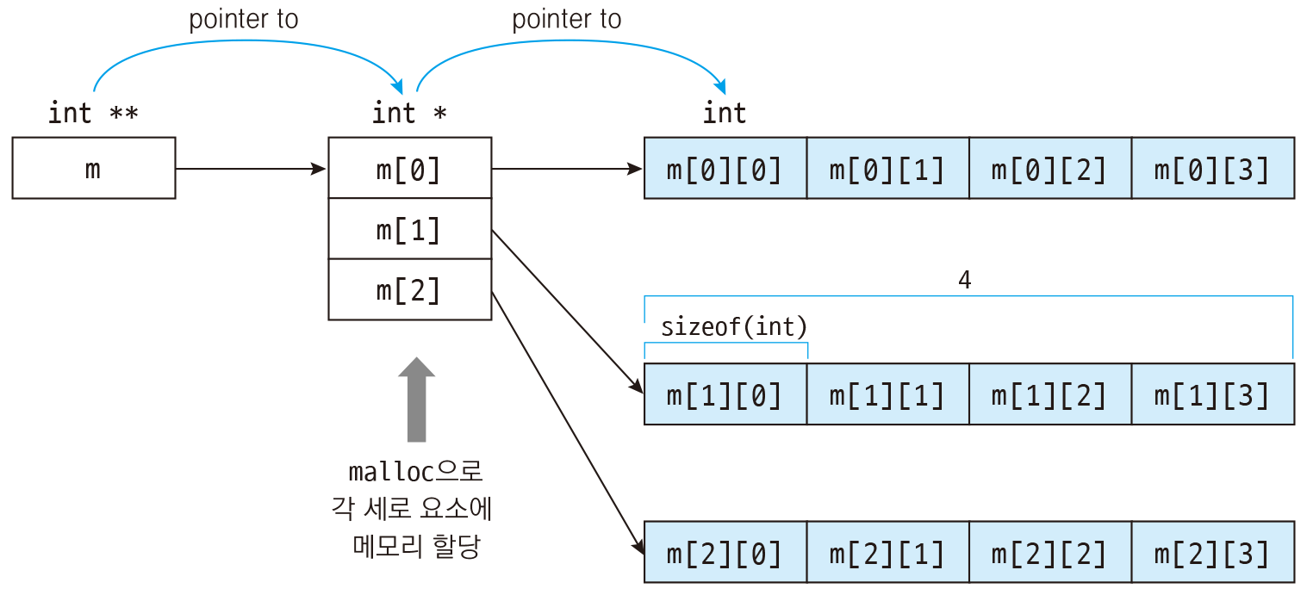

 | for (int i = 0; i < 3; i++) // 세로 크기만큼 반복
 | {
 | free(m[i]); // 2차원 배열의 가로 공간 메모리 해제
 | }
 | free(m); // 2차원 배열의 세로 공간 메모리 해제

39.2 문자열 포인터에서 인덱스로 문자에 접근하기
 | 문자는 1바이트 크기의 char에 저장할 수 있지만 문자열은 크기가 1바이트를 넘어서므로 char에 저장할 수 없습니다.
 | 따라서 문자열은 변수에 직접 저장하지 않고 포인터를 이용해서 저장합니다.
 | char *s1 = "Hello"; // 포인터에 문자열 Hello의 주소 저장
 | // Hello가 있는 메모리 주소는 읽기 전용이고, s1은 이곳을 가리키고 있다.
 | s1[0] = 'A'; // 문자열 포인터의 인덱스 0에 문자 A를 할당할 수 없다. Read only...
 | 문자열 리터럴이 있는 메모리 주소는 읽기 전용이기 때문입니다.
39.4 배열 형태의 문자열에서 인덱스로 문자에 접근하기
 | char s1[10] = "Hello"; // 크기가 10인 char형 배열을 선언하고 문자열 할당
 | // 배열에 문자열이 복사됨
 | s1[0] = 'A'; // 문자 배열의 인덱스 0에 문자 A를 할당
 | 배열 형태의 문자열은 인덱스로 접근하여 내용을 변경할 수 있습니다.
 | array name, s1은 constant pointer 이므로, 주소를 바꿀 수 없다.

63.3 이중 포인터 매개변수 사용하기
63.7 연습문제: 함수에서 행렬 만들기
 | void allocMatrix(void ***ptr, int m, int n, int elementSize)
 | {
 | *ptr = malloc(sizeof(void *) * m);
 | for (int i = 0; i < m; i++)
 | (*ptr)[i] = malloc(elementSize * n);
 | }

 | void freeMatrix(void ***ptr, int m)
 | {
 | for (int i = 0; i < m; i++)
 | free((*ptr)[i]);
 | free(*ptr);
 | }

 | int main()
 | {
 | short **matrix;

 | // m: 3, n: 3, 요소의 자료형 short
 | allocMatrix(&matrix, 3, 3, sizeof(short));

 | matrix[0][2] = 10;
 | matrix[1][1] = 20;
 | printf("%d %d\n", matrix[0][2], matrix[1][1]);

 | freeMatrix(&matrix, 3);

 | return 0;
 | }

61.2 포인터 반환하기
 | 포인터를 반환하려면 다음과 같이 malloc 함수로 메모리를 할당한 뒤 반환해야 합니다.
 | int *ten() // int 포인터를 반환하는 ten 함수 정의
 | {
 | int *numPtr = malloc(sizeof(int)); // int 크기만큼 동적 메모리 할당
 | *numPtr = 10; // 역참조로 10 저장
 | return numPtr; // 포인터 반환. malloc으로 메모리를 할당하면 함수가 끝나도 사라지지 않음
 | }

 | 문자열을 반환하고 사용해보겠습니다.
 | char *helloLiteral() // char 포인터를 반환하는 helloLiteral 함수 정의
 | {
 | char *s1 = "Hello, world!";
 | return s1; // 문자열 Hello, world!는 메모리에 저장되어 있으므로 사라지지 않음
 | } // 문자열 포인터 리턴
 | 소스 코드상에 입력한 문자열 리터럴은 실행 파일이 실행될 때 메모리에 저장되므로 함수가 종료되더라도 계속 사용할 수 있습니다.

C언어 변수선언시 저장공간
 | shorturl.at/cGT04
 | 텍스트(Text or code) 영역 : 일반적으로 프로그램의 실행코드가 존재 하는 영역입니다.
 | 내 자신이 작성한 코드들이 여기에 속합니다.

 | 데이터(data) 영역 : 전역변수나 정적(static) 으로 사용되는 메모리를 의미 합니다.
 | 이를 다시 사용되는 쓰임새에 따라서 3가지로 나눌수 있습니다.

 | 1. 읽기 전용으로 초기화 되는 영역
 | 일반적으로 .rodata가 대표적인 영역 입니다. 이 부분은 const로 선언된 영역 입니다.
 | 그 외에 시스템에 사용된 각종 문자열( print 문의 format string 이나 상수 문자열등이 모두 이곳에 속한다. )

 | 2. 읽기 / 쓰기가 가능한 영역으로 초기화 되는 영역
 | .data 영역이 대표적이다. 즉 전역 번수중에 초기값을 가지는 경우를 말한다.

 | 3. 초기화 되지 않은 영역 ( BSS ( Block Started by Symbol )) 영역이라고 불리는 곳
 | 전역변수로 초기화 되지 않고 선언되거나 static으로 선언된 영역을 의미 합니다.

 | Stack 영역 : 지역 자동변수 , 즉 임의로 메모리를 잡지 않아도 함수의 시작에서 자동으로 생성되고 파기되는 변수를 말한다.
 | 스코프 영역 ( 함수 영역 )을 벗어나면 스택의 frame 릴레이에서 해제되므로 자연적으로 파기 된다.
 | 따라서 스코프 안에 존재하는 포인터 변수도 변수 자체는 auto 변수 이다. 그 안에 담긴 주소값의 영역이 다를 뿐이다.

 | 힙 ( heap ) 영역 : 힙은 일반적으로 malloc(3) 과 같은 메모리 할당 함수를 사용할 때 받는 메모리
 | 영역으로서 자동으로 파기 되지 않고 , 힙은 극히 큰 공간이다.즉 메모리의 전체라고 해도 과언이 아니다.

 | * 변수의 메모리 위치와 특성

 | — global variable의 형태에 따른 메모리 위치
 | int num; => bss 영역에 위치
 | int num = 1; => data 영역에 위치
 | char str[] = “hello world”; => data영역에 위치, 읽기/쓰기가 가능
 | char *p_str = “hello world” => 문자열 자체는 rodata에 위치 하고 p_str 포인터 변수는 data에 위치
 | const char str[] = “hello world” => 문자열 자체는 rodata에 위치하고 str 변수 자체는 data에 위치
 | static int i_val; => bss 영역에 위치

66 함수에서 가변 인자 사용하기
 | C 언어에서 함수를 사용하다 보면 printf, scanf같이 매개변수의 개수가 정해지지 않은 함수가 있습니다.
 | 함수에 들어가는 인수(argument)의 개수가 변하는 것을 가변 인자(가변 인수, variable argument)라고 합니다.
66.1 가변 인자 함수 만들기
 | 함수에서 가변 인자를 정의할 때는 고정 매개변수가 한 개 이상 있어야 하며 고정 매개변수 뒤에 ...을 붙여 매개변수의 개수가 정해지지 않았다는 표시를 해줍니다.
 | 단, ... 뒤에는 다른 매개변수를 지정할 수 없습니다.
 | #include <stdio.h>
 | #include <stdarg.h> // va_list, va_start, va_arg, va_end가 정의된 헤더 파일

 | void printNumbers(int args, ...) // 가변 인자의 개수를 받음, ...로 가변 인자 설정
 | {
 | va_list ap; // 가변 인자 목록 포인터

 | va_start(ap, args); // 가변 인자 목록 포인터 설정
 | for (int i = 0; i < args; i++) // 가변 인자 개수만큼 반복
 | {
 | int num = va_arg(ap, int); // int 크기만큼 가변 인자 목록 포인터에서 값을 가져옴
 | // ap를 int 크기만큼 순방향으로 이동
 | printf("%d ", num); // 가변 인자 값 출력
 | }
 | va_end(ap); // 가변 인자 목록 포인터를 NULL로 초기화

 | printf("\n"); // 줄바꿈
 | }

 | int main()
 | {
 | int i = 300;
 | printNumbers(4, i++, i++, i++, i++); // 303 302 301 300
 | return 0;
 | }
 | stdarg.h에 정의된 가변 인자 처리 매크로는 다음과 같습니다.
 | va_list: 가변 인자 목록. 가변 인자의 메모리 주소를 저장하는 포인터입니다.
 | va_start: 가변 인자를 가져올 수 있도록 포인터를 설정합니다.
 | va_arg: 가변 인자 포인터에서 특정 자료형 크기만큼 값을 가져옵니다.
 | va_end: 가변 인자 처리가 끝났을 때 포인터를 NULL로 초기화합니다.

66.2 자료형이 다른 가변 인자 함수 만들기
 | 이때는 switch와 가변 인자를 함께 사용하면 됩니다.
 | 먼저 가변 인자를 처리할 때 사용할 각 자료형의 약칭입니다.
 | 정수(int): 'i'
 | 실수(double): 'd'
 | 문자(char): 'c'
 | 문자열(char *): 's'

 | #include <stdio.h>
 | #include <stdarg.h> // va_list, va_start, va_arg, va_end가 정의된 헤더 파일

 | void printValues(char *types, ...) // 가변 인자의 자료형을 받음, ...로 가변 인자 설정
 | {
 | va_list ap; // 가변 인자 목록
 | int i = 0;

 | va_start(ap, types); // types 문자열에서 문자 개수를 구해서 가변 인자 포인터 설정
 | while (types[i] != '\0') // 가변 인자 자료형이 없을 때까지 반복
 | {
 | switch (types[i]) // 가변 인자 자료형으로 분기
 | {
 | case 'i': // int형일 때
 | printf("%d ", va_arg(ap, int)); // int 크기만큼 값을 가져옴
 | // ap를 int 크기만큼 순방향으로 이동
 | break;
 | case 'd': // double형일 때
 | printf("%f ", va_arg(ap, double)); // double 크기만큼 값을 가져옴
 | // ap를 double 크기만큼 순방향으로 이동
 | break;
 | case 'c': // char형 문자일 때
 | printf("%c ", va_arg(ap, char)); // char 크기만큼 값을 가져옴
 | // ap를 char 크기만큼 순방향으로 이동
 | break;
 | case 's': // char *형 문자열일 때
 | printf("%s ", va_arg(ap, char *)); // char * 크기만큼 값을 가져옴
 | // ap를 char * 크기만큼 순방향으로 이동
 | break;
 | default:
 | break;
 | }
 | i++;
 | }
 | va_end(ap); // 가변 인자 포인터를 NULL로 초기화

 | printf("\n"); // 줄바꿈
 | }

 | int main()
 | {
 | printValues("i", 10); // 정수
 | printValues("ci", 'a', 10); // 문자, 정수
 | printValues("dci", 1.234567, 'a', 10); // 실수, 문자, 정수
 | printValues("sicd", "Hello, world!", 10, 'a', 1.234567); // 문자열, 정수, 문자, 실수

 | return 0;
 | }
 | GCC에서 va_arg

 | va_arg 매크로는 Visual Studio와 GCC에서 허용하는 자료형이 조금 다릅니다. 먼저 Visual Studio에서는 va_arg(ap, char)처럼 char를 사용할 수 있습니다.
 | case 'c': // char형 문자일 때
 | printf("%c ", va_arg(ap, char)); // char 크기만큼 값을 가져옴
 | break;
 | 하지만, GCC에서는 char형 문자일 때 va_arg 매크로에 char 대신 int를 사용해야 합니다.
 | case 'c': // char형 문자일 때
 | printf("%c ", va_arg(ap, int)); // int 크기만큼 값을 가져옴
 | break;

 | 즉, GCC에서 가변 인자로 받은 값의 자료형이 int보다 작다면 int로, float라면 double로 지정해야 합니다.

 | char,bool → int
 | short → int
 | float → double

 | GCC 쪽이 C 언어 표준이며 Visual Studio에서는 예외적으로 허용하고 있는 상황입니다.

69.3 함수 포인터를 함수의 매개변수로 사용하기
 | 반환값자료형 함수이름(함수포인터반환값자료형 (*함수포인터이름)(함수포인터매개변수자료형1, 함수포인터매개변수자료형2))
 | {
 | }
 | int add(int a, int b) // int형 반환값, int형 매개변수 두 개
 | {
 | return a + b; |  |  |  |  | typedef int (*FP)(int,int);
 | }
 |  |  |  |  |  | void executer(FP fp)
 | void executer(int (*fp)(int, int)) // 함수 포인터를 매개변수로 지정 |  |  |  |  | {
 | { |  |  |  |  | printf("%d\n", fp(10, 20)); // 30: 매개변수로 함수 호출
 | printf("%d\n", fp(10, 20)); // 30: 매개변수로 함수 호출 |  |  |  |  | }
 | }
 |  |  |  |  |  | void executer1(int (*fn)(int,int), int a, int b)
 | int main() |  |  |  |  | {
 | { |  |  |  |  | printf("add(%d,%d) = %d\n",a,b,fn(a,b));
 | executer(add); // executer를 호출할 때 add 함수의 메모리 주소를 전달 |  |  |  |  | }
 |  |  |  |  |  | int main()
 | return 0; |  |  |  |  | {
 | } |  |  |  |  | executer1(add,22,58);
 |  |  |  |  |  | }

69.4 함수 포인터를 함수의 반환값으로 사용하기
 | 함수포인터반환값자료형 (*함수이름(매개변수자료형 매개변수))(함수포인터매개변수자료형1, 함수포인터매개변수자료형2)
 | {
 | }

 | 매개변수가 없는 함수에서 함수 포인터 반환하기
 | int add(int a, int b) // int형 반환값, int형 매개변수 두 개
 | {
 | return a + b;
 | }
 | int (*getAdd())(int, int) // 함수 포인터를 반환값으로 지정
 | {
 | return add; // add 함수의 메모리 주소를 반환
 | }

 | int main()
 | {
 | printf("%d\n", getAdd()(10, 20)); // 30: getAdd를 호출한 뒤 반환값으로 add 함수 호출

 | return 0;
 | }

 | 다음과 같이 getAdd()(10, 20)을 풀어서 쓸 수도 있습니다.
 | int (*fp)(int, int);

 | fp = getAdd(); // getAdd의 반환값을 함수 포인터 fp에 저장

 | printf("%d\n", fp(10, 20)); // 30: 함수 포인터 fp로 add 함수 호출

 | 매개변수가 있는 함수에서 함수 포인터 반환하기
 | int (*getAdd(int x, int y))(int, int) // 함수 포인터 반환, int형 매개변수 두 개
 | {
 | printf("%d %d\n", x, y); // x, y는 getAdd 함수의 매개변수
 | return add;
 | }

 | int main()
 | {
 | printf("%d\n", getAdd(8, 9)(10, 20)); // 8, 9는 getAdd에 전달
 | // 10, 20은 getAdd에서 반환된 add에 전달

 | return 0;
 | }

69.5 typedef로 함수 포인터 별칭 정의하기
 | int add(int a, int b) // int형 반환값, int형 매개변수 두 개
 | {
 | return a + b;
 | }

 | typedef int (*FP)(int, int); // FP를 함수 포인터 별칭으로 정의

 | struct Calc {
 | FP fp; // 함수 포인터 별칭을 구조체 멤버 자료형으로 사용
 | };
 | void executer(FP fp) // 함수 포인터 별칭을 매개변수 자료형으로 사용
 | {
 | printf("%d\n", fp(70, 80));
 | }

 | FP getAdd() // 함수 포인터 별칭을 반환값으로 지정
 | {
 | return add; // add 함수의 메모리 주소를 반환
 | }

 | int main()
 | {
 | printf("%d\n", getAdd()(10, 20)); // 30: getAdd을 호출한 뒤 반환값으로 add 함수 호출

 | return 0;
 | }

핵심정리
먼저 읽을 것
 | https://modoocode.com/24
 | https://modoocode.com/25
 | https://modoocode.com/98
Static Variables in C
https://www.geeksforgeeks.org/static-variables-in-c/
 | static variables preserve their previous value in their previous scope and are not initialized again in the new scope.
 | 1) A static int variable remains in memory while the program is running. A normal or auto variable is destroyed when a function call where the variable was declared is over.

 | 2) Static variables are allocated memory in data segment, not stack segment.
 | 3) Static variables (like global variables) are initialized as 0 if not initialized explicitly.
 | 4) In C, static variables can only be initialized using constant literals.
 | 5) Static global variables and functions are also possible in C/C++. The purpose of these is to limit scope of a variable or function to a file.
 | 6) Static variables should not be declared inside structure.
 | The reason is C compiler requires the entire structure elements to be placed together Whatever might be the case, all structure members should reside in the same memory segment because the value for the structure element is fetched by counting the offset of the element from the beginning address of the structure. Separating out one member alone to data segment defeats the purpose of static variable and it is possible to have an entire structure as static.

20 - 1. 동동동 메모리 동적할당(Dynamic Memory Allocation)
 | https://modoocode.com/98
 | 만일 int arr[3]; 이란 배열을 만들었다면 arr 의 형은 무엇일까요. 네 맞습니다. int * 입니다.
 | 그렇다면 int * arr[10]; 이란 배열을 만들었다면 arr 의 형은? 네. int **arr 이죠. 따라서 우리는 int **arr; 과 같이 선언하였습니다.

 | dynamic allocation, 즉 heap 영역에 1차원 배열을 사용하려면, 2차원 배열을 사용하려면
 | int a[3]에서 a는 const pointer이다. 즉, int* const인 것이다.
 | int* aa[3]는 int** const 것이다.

 | 이것을 정의하는 방법, 값을 지정하는 방법, 인자로 넘기는 방법, 인자로 받는 방법을 알아야 한다.

 | pointer to array를 다른 함수에 인자로 전달하고 싶을 때
 | int(*arr)[width] = (int(*)[width])malloc(height * width * sizeof(int));

 | void print_array(int (*arr)[width], int width, int height) { } /* error */

 | test.c:12:29: error: ‘width’ undeclared here (not in a function)
 | 12 | void print_array(int (*arr)[width], int width, int height) {
 | void print_array(int width, int (*arr)[width], int height) { // argument 순서 } /* good */

포인터배열과 배열포인터 개념,차이, 예제
https://reakwon.tistory.com/33
 | 포인터배열
 | #include <stdio.h>
 | int main() {
 | int a = 10;
 | int b = 20;
 | int c = 30;
 | int *pArr[3] = { &a,&b,&c };
 | printf("%d\n", *pArr[0]);
 | printf("%d\n", *pArr[1]);
 | printf("%d\n", *pArr[2]);
 | }
 | 연산자 우선순위에 의하면 배열첨자([])가 포인터(*)연산보다 먼저입니다. 그렇기 때문에 배열 3개가 있고, 그 배열의 원소는 포인터라는 의미가 됩니다.
 | 따라서 배열의 원소인 pArr[0]은 a의 주소를 갖고있고, pArr[1]은 b의 주소를 갖고 있고, pArr[2]는 c의 주소를 갖고 있습니다.

 | 그렇게 포인터 원소를 배열로 나열했기 때문에 포인터배열이라 부릅니다.

 | 포인터배열로 배열 가리키기
 | 포인터가 배열의 시작주소를 가리킬 수 있다는 것은 이제 잘 알겁니다. 아닌가? 그렇다면 어떤 배열들을 포인터 배열로 가리킬 수도 있다는 느낌이 오시나요?
 | int main() {
 | int i, j;
 | int a[5] = { 1,2,3,4,5 };
 | int b[6] = { 10,20,30,40,50,60 };
 | int c[7] = { 100,200,300,400,500,600,700 };
 | int *pArr[3] = { a,b,c };
 | int sub_len[3] =
 | { sizeof(a) / sizeof(int), sizeof(b) / sizeof(int), sizeof(c) / sizeof(int) };
 | int len = sizeof(pArr) / sizeof(int*);
 | for (i = 0; i < len; i++) {
 | for (int j = 0; j < sub_len[i]; j++)
 | printf("%d ", pArr[i][j]);
 | printf("\n");
 | }
 | }
 | a,b,c 배열의 길이는 전부 다릅니다. 하지만 문제없지요. 왜냐면 포인터는 배열의 시작주소만 알면 되기 때문입니다.
 | 각각의 포인터들(pArr[0], pArr[1], pArr[2])은 배열의 시작주소 a, b, c를 가리키고 있습니다
 | 포인터 역시 배열처럼 첨자를 쓸수도 있다는 것을 다들 아실겁니다.

 | 배열포인터
 | 배열포인터는 무엇일까요? 아까 포인터배열은 포인터를 배열로 나열한 것이라고 설명했으니, 배열포인터는 배열을 가리키는 포인터가 아닐까요
 | 배열포인터는 다음과 같이 정의합니다
 | int (*pArr)[3] | element가 3인 int array를 가리키는 포인터

 | int main() {
 | int i = 0;
 | int arr[5] = { 1,2,3,4,5 };
 | int *pArr = arr;
 | for (i = 0; i < sizeof(arr)/sizeof(int); i++)
 | printf("%d ", pArr[i]);
 | printf("\n");

 | }
 | pArr은 일차원배열 arr의 시작주소를 가리키고 있다는 내용입니다. 그래서 배열처럼 인덱싱을 통하여 각 원소를 출력하고 있지요.
 | arr의 길이 5는 신경쓰지 않습니다. 단지 가리키기만 하고 있습니다

 | int arr[행][열] ={ {...}, {...}, {...}};
 | int (*pArr)[열]= arr;

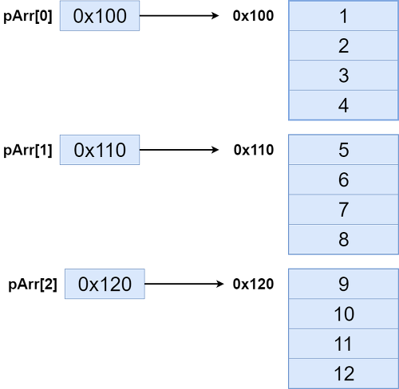
 | 이제 2차원 배열을 배열포인터로 구현해봅시다
 | int main() {
 | int i,j;
 | int arr[3][4] = {
 | {1,2,3,4},
 | {5,6,7,8},
 | {9,10,11,12}
 | };
 | int(*pArr)[4] = arr;

 | int row = sizeof(arr) / sizeof(arr[0]);
 | int col = sizeof(arr[0]) / sizeof(arr[0][0]);
 | for (i = 0; i < row; i++) {
 | for (j = 0; j < col; j++)
 | printf("%d ", pArr[i][j]);
 | printf("\n");
 | }
 | }
 | arr의 각 행 길이와 pArr의 행의 길이를 맞추고 있다는 것을 보세요
 | 그리고 pArr[0:2]는 각각 사이즈가 16이며 마치 배열처럼 동작이 가능합니다

 | (*pArr)은 arr의 가장 높은 차원의 길이 3(행)은 신경쓰지 않습니다. 단지 그 시작주소만 가리키기만 하면 되거든요
 | 하지만 그 보다 낮은 차원의 길이4(열)는 알아야만 합니다. 그래야만 다음 행을 구해낼 수 있기 때문이죠.
 | 어떻게?
 | pArr[0]은 4개의 int배열을 가리키고 있는 포인터입니다. 따라서 sizeof(pArr[0])을 찍어보면 그 길이가 16이라는 것을 알 수 있습니다.
 | 그래서 주소를 계산할때 지금 행의 주소에 16을 더해야 다음 행을 구할 수 있습니다. 위 코드에서는 1차원 배열이고 각 원소의 길이는 단순히 1이니까 쓰지 않는 것입니다.

 | 이것을 어디다가 활용할 수 있을까요?
 | 함수에 전달인자로 2차원 배열을 받을때 주로 사용합니다

 | void printArr(int(*pArr)[4],int row,int col) { |  |  | void printArr(int pArr[][4],int row,int col) {
 | int i, j; |  |  | int i, j;
 | for (i = 0; i < row; i++) { |  |  | for (i = 0; i < row; i++) {
 | for (j = 0; j < col; j++) |  |  | for (j = 0; j < col; j++)
 | printf("%d ", pArr[i][j]); |  |  | printf("%d ", pArr[i][j]);
 | printf("\n"); |  |  | printf("\n");
 | } |  |  | }
 | } |  |  | }

 | int main() { |  |  | void printArr(int row,int col, int pArr[][col]) {
 | int arr[3][4] = { |  |  | int i, j;
 | {1,2,3,4}, |  |  | for (i = 0; i < row; i++) {
 | {5,6,7,8}, |  |  | for (j = 0; j < col; j++)
 | {9,10,11,12} |  |  | printf("%d ", pArr[i][j]);
 | }; |  |  | printf("\n");
 | int row = sizeof(arr) / sizeof(arr[0]); |  |  | }
 | int col = sizeof(arr[0]) / sizeof(arr[0][0]); |  |  | }
 | printArr(arr,row,col);
 | }

 | 매개변수를 받으려면 위와 같이 전달받고, 배열처럼 인덱싱을 편하게 사용할 수 있습니다
 | 더 간편한 방법으로는 int (*pArr)[4]를 int pArr[][4]로 바꿔줘도 실행이 가능합니다. 왜냐면 *pArr은 pArr[]과 거의 같은 의미이기 때문입니다.

Pointer to an Array | Array Pointer
https://www.geeksforgeeks.org/pointer-array-array-pointer/?ref=leftbar-rightbar
 | int arr[5] = { 1, 2, 3, 4, 5 };
 | int *ptr = arr;
 | a pointer ptr that points to the 0th element of the array.
 | Similarly, we can also declare a pointer that can point to whole array instead of only one element of the array.
 | This pointer is useful when talking about multidimensional arrays.
 | data_type (*var_name)[size_of_array];
 | int (*ptr)[10];
 | Here ptr is pointer that can point to an array of 10 integers.
 | Note : The pointer that points to the 0th element of array and the pointer that points to the whole array are totally different.

 | {
 | // Pointer to an integer |  |  |  | int[10] 라는 data type 이 있다고 생각하고, int를 처리했던 것 처럼 처리하면 된다.
 | int *p; |  |  |  | int a; |  |  | int a[10];
 | // Pointer to an array of 5 integers |  |  |  | int *pa = &a; |  |  | int(*pa)[10] = &a;
 | int (*ptr)[5]; |  |  |  | int a[5]; |  |  | int a[5][10];
 | int arr[5]; |  |  |  | int *pa = a; |  |  | int(*pa)[10] = a;

 | // Points to 0th element of the arr.
 | p = arr;
 | // Points to the whole array arr.
 | ptr = &arr;

 | cout << "p =" << p <<", ptr = "<< ptr<< endl; |  |  |  |  | p = 0x7fff4f32fd50, ptr = 0x7fff4f32fd50
 | p++;
 | ptr++;
 | cout << "p =" << p <<", ptr = "<< ptr<< endl; |  |  |  |  | p = 0x7fff4f32fd54, ptr = 0x7fff4f32fd64
 | }

 | {
 | int arr[] = { 3, 5, 6, 7, 9 };
 | int *p = arr;
 | int (*ptr)[5] = &arr;

 | printf("p = %p, ptr = %p\n", p, ptr); |  |  |  |  | p = 0x7ffde1ee5010, ptr = 0x7ffde1ee5010
 | printf("*p = %d, *ptr = %p\n", *p, *ptr); |  |  |  |  | *p = 3, *ptr = 0x7ffde1ee5010
 |  |  |  |  |  | sizeof(p) = 8, sizeof(*p) = 4
 | printf("sizeof(p) = %lu, sizeof(*p) = %lu\n", |  |  |  |  | sizeof(ptr) = 8, sizeof(*ptr) = 20
 | sizeof(p), sizeof(*p));
 | printf("sizeof(ptr) = %lu, sizeof(*ptr) = %lu\n", |  |  |  |  | *ptr은 5개의 element를 가지는 int array를 가리킨다.
 | sizeof(ptr), sizeof(*ptr)); |  |  |  |  | *ptr is a pointer to an array with 5 integers
 | }

 | Pointers and two dimensional Arrays:
 | Suppose arr is a 2-D array, we can access any element arr[i][j] of the array using the pointer expression *(*(arr + i) + j).
 | int arr[3][4] = { {1, 2, 3, 4}, {5, 6, 7, 8}, {9, 10, 11, 12} };
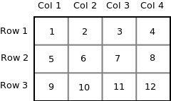

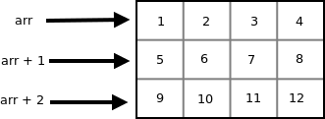

 | arr + i Points to ith element of arr ->
 | Points to ith 1-D array

 | *(arr + i) - arr[i] - Base address of ith 1-D array -> Points to 0th element of ith 1-D array
 | Note: Both the expressions (arr + i) and *(arr + i) are pointers, but their base type are different.
 | The base type of (arr + i) is ‘an array of 4 units’ while the base type of *(arr + i) or arr[i] is int.
 | To access an individual element of our 2-D array, we should be able to access any jth element of ith 1-D array.
 | Since the base type of *(arr + i) is int and it contains the address of 0th element of ith 1-D array, we can get the addresses of subsequent elements in the ith 1-D array by adding integer values to *(arr + i).
 | For example *(arr + i) + 1 will represent the address of 1st element of 1stelement of ith 1-D array and *(arr+i)+2 will represent the address of 2nd element of ith 1-D array.
 | Similarly *(arr + i) + j will represent the address of jth element of ith 1-D array. On dereferencing this expression we can get the jth element of the ith 1-D array.

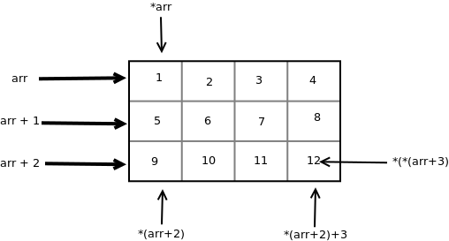

 | Pointers and Three Dimensional Arrays
 | int arr[2][3][2] = { {{5, 10}, {6, 11}, {7, 12}}, {{20, 30}, {21, 31}, {22, 32}} };
 | The 3-D array arr can be considered as an array consisting of two elements where each element is a 2-D array.
 | The name of the array arr is a pointer to the 0th 2-D array.
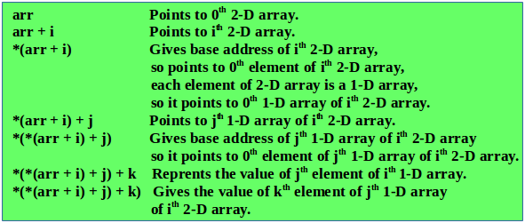

 | Thus the pointer expression *(*(*(arr + i ) + j ) + k) is equivalent to the subscript expression arr[i][j][k].
 | We know the expression *(arr + i) is equivalent to arr[i] and the expression *(*(arr + i) + j) is equivalent arr[i][j].

 | int arr[3][4] = {
 | {10, 11, 12, 13},
 | {20, 21, 22, 23},
 | {30, 31, 32, 33}
 | };
 | int (*ptr)[4];
 | ptr = arr;
 | printf("%p %p %p\n", ptr, ptr + 1, ptr + 2); |  |  |  |  |  | 0x7ffead967560 0x7ffead967570 0x7ffead967580
 | printf("%p %p %p\n", *ptr, *(ptr + 1), *(ptr + 2)); |  |  |  |  |  | 0x7ffead967560 0x7ffead967570 0x7ffead967580
 | printf("%d %d %d\n", **ptr, *(*(ptr + 1) + 2), *(*(ptr + 2) + 3)); |  |  |  |  |  | 10 22 33
 | printf("%d %d %d\n", ptr[0][0], ptr[1][2], ptr[2][3]); |  |  |  |  |  | 10 22 33

C - Array of pointers
https://www.tutorialspoint.com/cprogramming/c_array_of_pointers.htm
 | int var[] = {10, 100, 200};
 | int i;
 | for (i = 0; i < 3; i++) { |  |  |  | Value of var[0] = 10
 | printf("Value of var[%d] = %d\n", i, var[i] ); |  |  |  | Value of var[1] = 100
 | } |  |  |  | Value of var[2] = 200

 | int *ptr[MAX];
 | It declares ptr as an array of MAX integer pointers. Thus, each element in ptr, holds a pointer to an int value.
 | The following example uses three integers, which are stored in an array of pointers.
 | int var[] = {10, 100, 200};
 | int i, *ptr[MAX];

 | for ( i = 0; i < MAX; i++) {
 | ptr[i] = &var[i]; /* assign the address of integer. */
 | }

 | for ( i = 0; i < MAX; i++) { |  |  |  | Value of var[0] = 10
 | printf("Value of var[%d] = %d\n", i, *ptr[i] ); |  |  |  | Value of var[1] = 100
 | } |  |  |  | Value of var[2] = 200

 | You can also use an array of pointers to character to store a list of strings
 | char *names[] = {
 | "Zara Ali",
 | "Hina Ali",
 | "Nuha Ali",
 | "Sara Ali"
 | };

 | int i = 0;
 |  |  |  |  | Value of names[0] = Zara Ali
 | for ( i = 0; i < 4; i++) { |  |  |  | Value of names[1] = Hina Ali
 | printf("Value of names[%d] = %s\n", i, names[i] ); |  |  |  | Value of names[2] = Nuha Ali
 | } |  |  |  | Value of names[3] = Sara Ali

Swap for values and addresses

 | { |  |  |  |  | {
 | int a[3] = {1,2,3}; |  |  |  |  | int a = 8;
 | int b[3] = {4,5,6}; |  |  |  |  | int b = 9;
 | int* pa = a;
 | int* pb = b; |  |  |  |  | printf("\nBefore: %d %d\n",a,b);
 |  |  |  |  |  | my_swap(&a,&b);
 | printf("\nBefore: "); |  |  |  |  | printf("After: %d %d\n",a,b);
 | for(int i = 0; i< 3; i++) |  |  |  |  | }
 | printf("(%d,%d) ", *(pa+i),*(pb+i));
 | myswap(&pa,&pb); |  |  |  |  | void my_swap(int* a, int*b)
 | printf("\nAfter: "); |  |  |  |  | {
 | for(int i = 0; i< 3; i++) |  |  |  |  | int t = *a;
 | printf("(%d,%d) ", *(pa+i),*(pb+i)); |  |  |  |  | *a = *b;
 | } |  |  |  |  | *b = t;
 |  |  |  |  |  | }
 | void myswap(int**pa,int**pb)
 | {
 | int* temp = *pa;
 | *pa = *pb;
 | *pb = temp;
 | }

Understanding “volatile” qualifier in C
https://www.geeksforgeeks.org/understanding-volatile-qualifier-in-c/
 | The volatile keyword is intended to prevent the compiler from applying any optimizations on objects that can change in ways that cannot be determined by the compiler.
 | Objects declared as volatile are omitted from optimization because their values can be changed by code outside the scope of current code at any time. The system always reads the current value of a volatile object from the memory location rather than keeping its value in temporary register at the point it is requested, even if a previous instruction asked for a value from the same object. So the simple question is, how can value of a variable change in such a way that compiler cannot predict. Consider the following cases for answer to this question.

 | 1) Global variables modified by an interrupt service routine outside the scope: For example, a global variable can represent a data port (usually global pointer referred as memory mapped IO) which will be updated dynamically. The code reading data port must be declared as volatile in order to fetch latest data available at the port. Failing to declare variable as volatile, the compiler will optimize the code in such a way that it will read the port only once and keeps using the same value in a temporary register to speed up the program (speed optimization). In general, an ISR used to update these data port when there is an interrupt due to availability of new data

 | 2) Global variables within a multi-threaded application: There are multiple ways for threads communication, viz, message passing, shared memory, mail boxes, etc. A global variable is weak form of shared memory. When two threads sharing information via global variable, they need to be qualified with volatile. Since threads run asynchronously, any update of global variable due to one thread should be fetched freshly by another consumer thread. Compiler can read the global variable and can place them in temporary variable of current thread context. To nullify the effect of compiler optimizations, such global variables to be qualified as volatile.

 | If we do not use volatile qualifier, the following problems may arise
 | 1) Code may not work as expected when optimization is turned on.
 | 2) Code may not work as expected when interrupts are enabled and used.
 | Let us see an example to understand how compilers interpret volatile keyword. Consider below code, we are changing value of const object using pointer and we are compiling code without optimization option. Hence compiler won’t do any optimization and will change value of const object.

 | { |  |  |  |  | /* With optimization option */ |  |  |  | /* Without optimization option */
 | const int local = 10;
 | int *ptr = (int*) &local; |  | // downsizing

 | printf("Initial value of local : %d \n", local); |  |  |  |  | Initial value of local : 10 |  |  |  | Initial value of local : 10
 | *ptr = 100; |  |  |  |  | Modified value of local: 10 |  |  |  | Modified value of local: 100
 | printf("Modified value of local: %d \n", local);
 | }

 | { |  |  |  |  | /* Compile code with optimization option */
 | const volatile int local = 10;
 | int *ptr = (int*) &local; |  | // downsizing

 | printf("Initial value of local : %d \n", local); |  |  |  |  | Initial value of local : 10
 | *ptr = 100; |  |  |  |  | Modified value of local: 100
 | printf("Modified value of local: %d \n", local);
 | }

Const Qualifier in C
https://www.geeksforgeeks.org/const-qualifier-in-c/
 | 2) Pointer to constant.
 | Down qualification is not allowed in C++ and may cause warnings in C. Following is another example with down qualification.
 | Down qualification : const, volatile
 | int i = 10;
 | int const j = 20;

 | /* ptr is pointing an integer object */
 | int *ptr = &i;

 | printf("*ptr: %d\n", *ptr);

 | /* The below assignment is invalid in C++, results in error
 | In C, the compiler *may* throw a warning, but casting is implicitly allowed */

 | ptr = &j;

 | /* In C++, it is called 'down qualification'. The type of expression
 | &j is "const int *" and the type of ptr is "int *". The
 | assignment "ptr = &j" causes to implicitly remove const-ness
 | from the expression &j. C++ being more type restrictive, will not
 | allow implicit down qualification. However, C++ allows implicit
 | up qualification. The reason being, const qualified identifiers
 | are bound to be placed in read-only memory (but not always). If
 | C++ allows above kind of assignment (ptr = &j), we can use 'ptr'
 | to modify value of j which is in read-only memory. The
 | consequences are implementation dependent, the program may fail
 | at runtime. So strict type checking helps clean code. */

 | printf("*ptr: %d\n", *ptr);

 | 3) Constant pointer to variable.
 | we can change the value of object pointed by pointer, but cannot change the pointer to point another variable.
 | int i = 10; |  |  | int i = 10;
 | int j = 20; |  |  | int j = 20;
 | /* constant pointer to integer */
 | int *const ptr = &i; |  |  | const int * ptr = &i;

 | printf("ptr: %d\n", *ptr); |  |  | printf("ptr: %d\n", *ptr); // 10

 | *ptr = 100; /* valid */ |  |  | i = 100;
 | printf("ptr: %d\n", *ptr); |  |  | printf("ptr: %d\n", *ptr); // 100
 |  |  |  | ptr = &j;
 | ptr = &j; /* error */

How to use const and volatile together
 | Though the essence of the volatile (“ever-changing”) and const (“read-only”) keywords may seem at first glance opposed, they are in fact orthogonal. Thus sometimes it makes sense to use both keywords in the declaration of a single variable or pointer. Typical use scenarios for both involve either pointers to memory-mapped hardware registers or variables located in shared memory areas.

 | (#1) Constant addresses of hardware registers
 | uint8_t volatile * const p_led_reg = (uint8_t *) 0x80000;
 | “p_led_reg IS A constant pointer TO A volatile 8-bit unsigned integer.”
 | the keyword const modifies only the pointer (i.e., the fixed address 80000h), which should obviously not change at run time.
 | Whereas the keyword volatile modifies only the type of integer.
 | How to use const and volatile together.
 | p_led_reg = LED1_ON;
 | won't overwrite the address with the non-80000h value of LED1_ON . The compiler error leads us to correct this to:
 | *p_led_reg = LED1_ON;
 | (#2) Read-only shared-memory buffer
 | Another use for a combination of const and volatile is where you have two or more processors communicating via a shared memory area and you're coding the side of this communications that will only be reading from a shared memory buffer. In this case you could declare variables such as:

 | int const volatile comm_flag;
 | uint8_t const volatile comm_buffer[BUFFER_SIZE];
 | Of course, you'd usually want to instruct the linker to place these global variables at the correct addresses in the shared memory area or to declare the above as pointers to specific physical memory addresses. In the case of pointers, the use of const and volatile may become even more complex, as in the next category.

 | (#3) Read-only hardware register
 | Sometimes you will run across a read-only hardware register. In addition to enforcing compile-time checking so that the software doesn't try to overwrite the memory location, you also need to be sure that each and every requested read actually occurs. By declaring your variable IS A (constant) pointer TO A constant and volatile memory location you request all of the appropriate protections, as in:

 | uint8_t const volatile * const p_latch_reg = (uint8_t *) 0x10000000;

 | As you can see, the declarations of variables that involve both the volatile and const decorators can quickly become complicated to read. However, the technique of combining C's volatile and const keywords can be useful and even important in the above scenarios.

 | The proper use of volatile and const and the combination of the two keywords is definitely something you should learn along you path to becoming a master embedded software engineer.

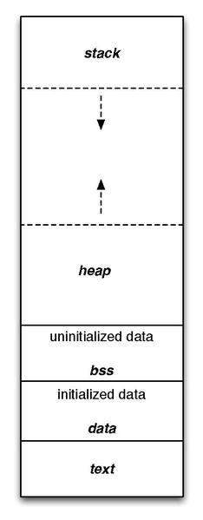
Program memory
https://en.wikipedia.org/wiki/Data_segment
 | A computer program memory can be largely categorized into two sections: read-only and read/write.
 | Text
 | The code segment, also known as a text segment or simply as text, is where a portion of an object file or the corresponding section of the program's address space that contains executable instructions is stored and is generally read-only and fixed size.

 | Data
 | The .data segment contains any global or static variables which have a pre-defined value and can be modified.
 | int val = 3;
 | char string[] = "Hello World";
 | The values for these variables are initially stored within the read-only memory (typically within .text) and are copied into the .data segment during the start-up routine of the program.

 | BSS
 | The BSS segment, also known as uninitialized data, is usually adjacent to the data segment.
 | The BSS segment contains all global variables and static variables that are initialized to zero or do not have explicit initialization in source code.
 | Heap
 | The heap area is managed by malloc, calloc, realloc, and free, which may use the brk and sbrk system calls to adjust its size
 | #include <unistd.h>

 | int brk(void* end_data_segment); // break
 | void *sbrk(intptr_t increment); // set break
 | sbrk is used to adjust the program break value by adding a possibly negative size, while brk is used to set the break value to the value of a pointer.
 | Set increment parameter to zero to fetch the current value of the program break.
 | The brk and sbrk calls dynamically change the amount of space allocated for the data segment of the calling process.
 | The program break is the address of the first location beyond the current end of the data region.
 | The amount of available space increases as the break value increases.
 | Stack
 | The stack area contains the program stack, a LIFO structure, typically located in the higher parts of memory.
 | A "stack pointer" register tracks the top of the stack; it is adjusted each time a value is "pushed" onto the stack.
 | The set of values pushed for one function call is termed a "stack frame". A stack frame consists at minimum of a return address.
 | Stack-memory allocation and deallocation is faster as compared to Heap-memory allocation.
 | Stack-memory has less storage space as compared to Heap-memory.

 | void fn1()
 | {
 | int l_var1 = 111;
 | static int ls_var1 = 222;
 | int l_var2;
 | static int ls_var2;
 | printf("> l_var1=%p, l_var2 = %p\n", &l_var1,&l_var2); |  |  |  | //stack,stack
 | printf("> ls_var1=%p, ls_var2 = %p\n", &ls_var1,&ls_var2); |  |  |  | //data,bss
 | }

 | int main()
 | {
 | int l_var1 = 111;
 | static int ls_var1 = 222;
 | int l_var2;
 | static int ls_var2;
 | char* st1 = "abcef";
 | char* st2 = "ghi";
 | const int lc_var1 = 111;
 | const static int lcs_var1 = 222;
 | const int lc_var2;
 | const static int lcs_var2;
 | const char* cst1 = "abcef";
 | const char* cst2 = "ghi";
 |  |  |  |  |  |  | #if 0 //output
 | printf("l_var1=%p, l_var2 = %p\n", &l_var1,&l_var2); |  |  |  | //stack |  | l_var1=0061FEF0, l_var2 = 0061FEEC
 | printf("ls_var1=%p, ls_var2 = %p\n", &ls_var1,&ls_var2); |  |  |  | //data,bss |  | ls_var1=00405010, ls_var2 = 00408028
 | printf("g_var1=%p, g_var2 = %p\n", &g_var1,&g_var2); |  |  |  | //data,bss |  | g_var1=00405004, g_var2 = 00408080
 | printf("gs_var1=%p, gs_var2 = %p\n", &gs_var1,&gs_var2); |  |  |  | //data,bss |  | gs_var1=00405008, gs_var2 = 00408020
 | printf("str1=%p, str2=%p\n",st1,st2); |  |  |  | //data,data |  | str1=0040607A, str2=00406080
 | printf("&str1=%p, &str2=%p\n",&st1,&st2); |  |  |  | //stack,stack |  | &str1=0061FEE8, &str2=0061FEE4
 | printf("lc_var1=%p, lc_var2 = %p\n", &lc_var1,&lc_var2); |  |  |  | //stack,stack |  | > l_var1=0061FE1C, l_var2 = 0061FE18
 | printf("lcs_var1=%p, lcs_var2 = %p\n", &lcs_var1,&lcs_var2); |  |  |  | //data,bss |  | > ls_var1=0040500C, ls_var2 = 00408024
 | printf("cst1=%p, cst2=%p\n",cst1,cst2); |  |  |  | //rodata,rodata |  | #endif
 | printf("&cst1=%p, &cst2=%p\n",&cst1,&cst2); |  |  |  | //stack,stack

 | fn1();
 | }

Segmentation fault
 | In computing, a segmentation fault (often shortened to segfault) or access violation is a fault, or failure condition, raised by hardware with memory protection, notifying an operating system (OS) the software has attempted to access a restricted area of memory (a memory access violation).

1. | Writing to read-only memory
 | char *s = "hello world";
 | *s = 'H';
 | When the program containing this code is compiled, the string "hello world" is placed in the rodata section of the program executable file: the read-only section of the data segment.

 | When loaded, the operating system places it with other strings and constant data in a read-only segment of memory.
 | When executed, a variable, s, is set to point to the string's location, and an attempt is made to write an H character through the variable into the memory, causing a segmentation fault.

2. | Null pointer dereference
 | In C and C-like languages, null pointers are used to mean "pointer to no object" and as an error indicator, and dereferencing a null pointer (a read or write through a null pointer) is a very common program error.

 | This sample code creates a null pointer, and then tries to access its value (read the value).
 | Doing so causes a segmentation fault at runtime on many operating systems.
 | int *ptr = NULL;
 | printf("%d", *ptr);
 | Dereferencing a null pointer and then assigning to it (writing a value to a non-existent target) also usually causes a segmentation fault:
 | int *ptr = NULL;
 | *ptr = 1;
 | The following code includes a null pointer dereference, but when compiled will often NOT result in a segmentation fault, as the value is unused and thus the dereference will often be optimized away by dead code elimination:

 | int *ptr = NULL;
 | *ptr;
3. | Stack overflow
 | int main(void) |  |  |  |  |  |  |  | 131 | 124
 | { |  |  |  |  |  |  | 32 | 4.09375 | 3.875
 | main();
 | return 0;
 | }
C structs and Pointers
 | struct person
 | {
 | int age;
 | float weight;
 | }

 | struct person *personPtr, person1;
 | personPtr = &person1;

 | scanf("%d", &personPtr->age);
 | printf("Age: %d\n", personPtr->age);

 | personPtr->age is equivalent to (*personPtr).age
 | personPtr->weight is equivalent to (*personPtr).weight

 | Dynamic memory allocation of structs
 | struct person *ptr;
 | ptr = (struct person*) malloc(n * sizeof(struct person));

 | for(i = 0; i < n; ++i)
 | scanf("%s %d", (ptr+i)->name, &(ptr+i)->age);

 | for(i = 0; i < n; ++i)
 | printf("Name: %s\tAge: %d\n", (ptr+i)->name, (ptr+i)->age);

 | // 화살표 연산자로 구조체 멤버에 접근하여 값 할당 |  |  |  | struct Person { // 구조체 정의
 | strcpy(p1->name, "홍길동"); |  |  |  | char name[20]; // 구조체 멤버 1
 | p1->age = 30; |  |  |  | int age; // 구조체 멤버 2
 | strcpy(p1->address, "서울시 용산구 한남동"); |  |  |  | char address[100]; // 구조체 멤버 3
 |  |  |  |  | };
 | // 화살표 연산자로 구조체 멤버에 접근하여 값 출력
 | printf("이름: %s\n", p1->name); // 홍길동
 | printf("나이: %d\n", p1->age); // 30
 | printf("주소: %s\n", p1->address); // 서울시 용산구 한남동

 | 구조체의 멤버가 포인터일 때 역참조하기
 | 구조체의 멤버가 포인터일 때 역참조를 하려면 맨 앞에 *를 붙이면 됩니다.
 | 이때 구조체 변수 앞에 *가 붙어있더라도 멤버의 역참조이지 구조체 변수의 역참조가 아닙니다(나중에 배울 공용체도 마찬가지입니다).

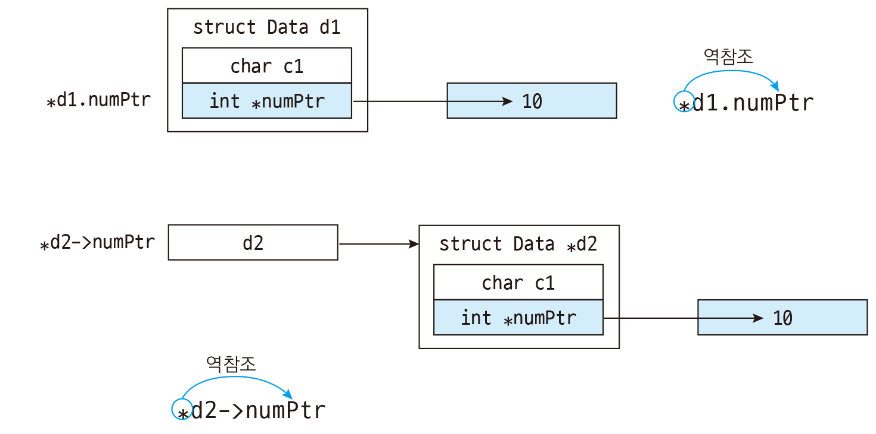
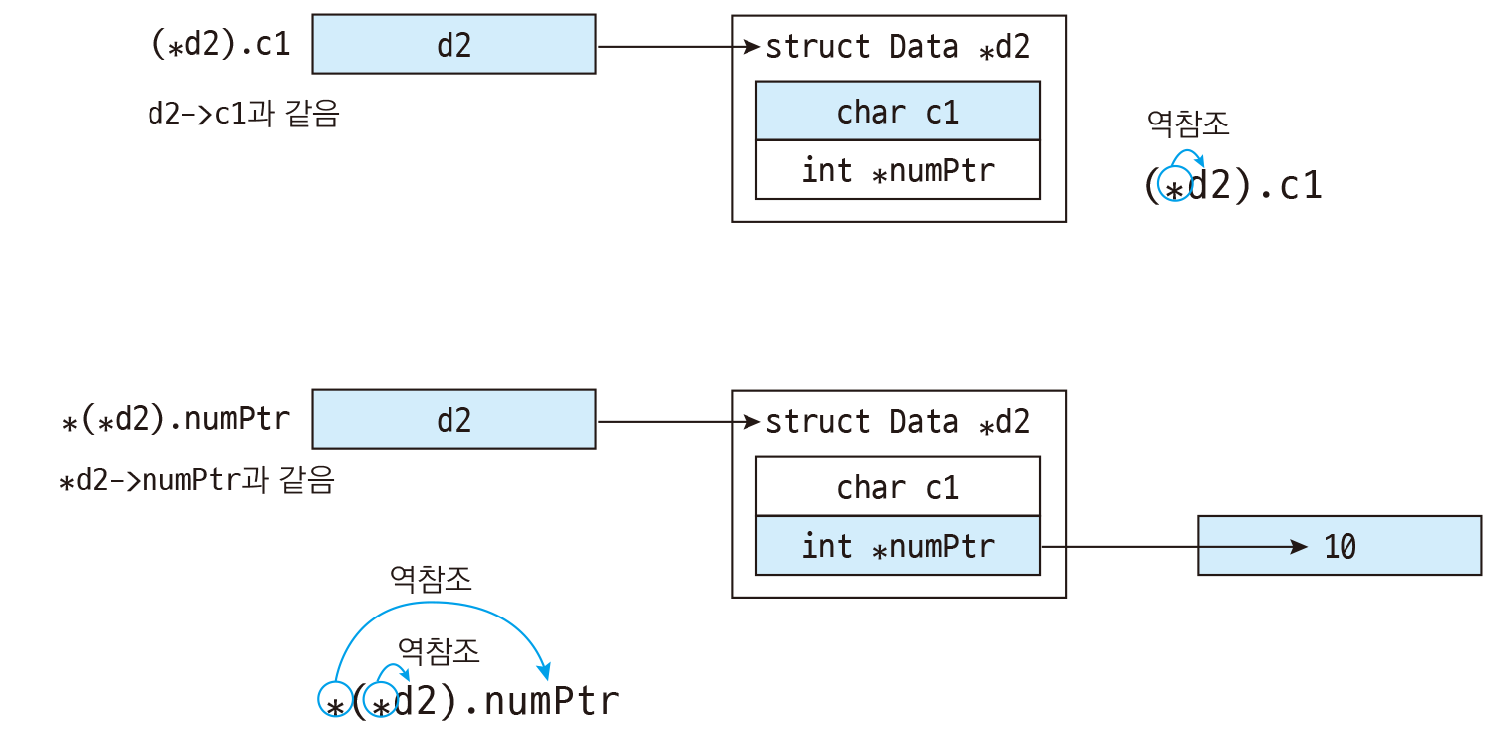

 | 만약 역참조한 것을 괄호로 묶으면 어떻게 될까요? 이렇게 하면 구조체 변수를 역참조한 뒤 멤버에 접근한다는 뜻이 됩니다.
 | *(*d2).numPtr처럼 구조체 포인터를 역참조하여 numPtr에 접근한 뒤 다시 역참조할 수도 있습니다.
 | (*구조체포인터).멤버
 | *(*구조체포인터).멤버
52.2 구조체와 메모리 복사하기
 | struct Point2D p1;
 | struct Point2D *p2 = malloc(sizeof(struct Point2D));
 | memcpy(p2, &p1, sizeof(struct Point2D)); // 구조체 변수에서 동적 메모리로 복사

 | struct Point2D *p1 = malloc(sizeof(struct Point2D));
 | struct Point2D p2;
 | memcpy(&p2, p1, sizeof(struct Point2D)); // 동적 메모리에서 구조체 변수로 복사

https://www.programiz.com/c-programming/examples/sum-natural-numbers
GCD for both positive and negative numbers
 | int n1, n2;
 | // if user enters negative number, sign of the number is changed to positive
 | n1 = ( n1 > 0) ? n1 : -n1;
 | n2 = ( n2 > 0) ? n2 : -n2;

 | while(n1!=n2)
 | {
 | if(n1 > n2)
 | n1 -= n2;
 | else
 | n2 -= n1;
 | }
 | printf("GCD = %d",n1);

LCM Calculation Using GCD
 | for (i = 1; i <= n1 && i <= n2; ++i) {

 | // check if i is a factor of both integers
 | if (n1 % i == 0 && n2 % i == 0)
 | gcd = i;
 | }
 | lcm = (n1 * n2) / gcd;

TCP
Index | contents | codes

30) 포인터와 배열의 관계 | 배열의 이름은 그 값을 변경할 수 없는 상수라는 점을 제외하면 포인터와 같다. = 포인터 상수(constant pointer)
 | 포인터 상수(constant pointer)란 포인터 변수가 가리키고 있는 주소 값을 변경할 수 없는 포인터를 의미하며, 상수 포인터(pointer to constant)란 상수를 가르키는 포인터를 의미합니다.

 | a[n]=*(a+n)
 | 배열의 크기를 넘어서더라도, compile error가 없으며 garbage를 저장한다.
 | 포인터는 초기화 없이 *를 사용하면, compile error가 발생한다. pointer의 dereferencing은 해당 번지의 값을 변경하는 의미이기 때문이다.

 | int arr[]; // compile error
31) 포인터 배열과 배열 포인터 | 포인터 배열이란 배열 요소로 포인터 변수를 가지는 배열을 의미합니다. 즉, 포인터 변수를 저장할 수 있는 배열을 의미합니다. | int* arr[3]
 | 배열 포인터란 배열을 가리킬 수 있는 포인터를 의미합니다. 배열 이름이 있는데도 따로 배열 포인터를 정의하여 사용하는 이유는 2차원 이상의 배열을 가리킬 때 포인터를 통해 배열과 같은 인덱싱을 할 수 있도록 하기 위함입니다. 즉, 포인터를 배열처럼 사용하기 위해서 배열 포인터를 정의하여 사용 | int arr[2][3] int (*pArr)[3]=arr;

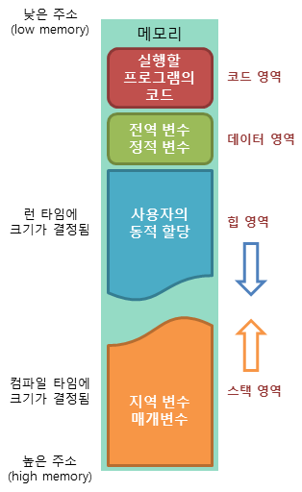
32) 메모리의 구조 | 코드(code) 영역: 실행할 프로그램의 코드가 저장되는 영역으로 텍스트(code) 영역이라고도 부릅니다. CPU는 코드 영역에 저장된 명령어를 하나씩 가져가서 처리하게 됩니다.
 | 데이터(data) 영역: 프로그램의 global 변수와 정적(static) 변수가 저장되는 영역. 프로그램의 시작과 함께 할당되며, 프로그램이 종료되면 소멸합니다.
 | 힙(heap) 영역: 사용자에 의해 메모리 공간이 동적으로 할당되고 해제됩니다. 메모리의 낮은 주소에서 높은 주소의 방향으로 할당됩니다.
 | 스택(stack) 영역: 함수의 호출과 관계되는 지역 변수와 매개변수가 저장되는 영역입니다. 스택 영역은 함수의 호출과 함께 할당되며, 함수의 호출이 완료되면 소멸합니다. 이렇게 스택 영역에 저장되는 함수의 호출 정보를 스택 프레임(stack frame)이라고 합니다. 메모리의 높은 주소에서 낮은 주소 방향으로 배치된다.

33) 스택 프레임 | 함수의 호출과 관계되는 지역 변수와 매개변수가 저장되는 영역입니다. 스택 영역은 함수의 호출과 함께 할당되며, 함수의 호출이 완료되면 소멸합니다.
 | 함수가 호출되면 스택에는 함수의 매개변수, 호출이 끝난 뒤 돌아갈 반환 주소값, 함수에서 선언된 지역 변수 등이 저장됩니다. 이렇게 스택 영역에 차례대로 저장되는 함수의 호출 정보를 스택 프레임(stack frame)이라고 합니다. 이러한 스택 프레임 덕분에 함수의 호출이 모두 끝난 뒤에, 해당 함수가 호출되기 이전 상태로 되돌아갈 수 있습니다.
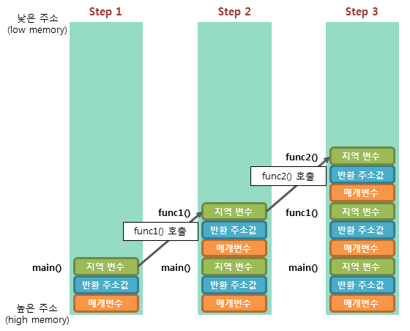

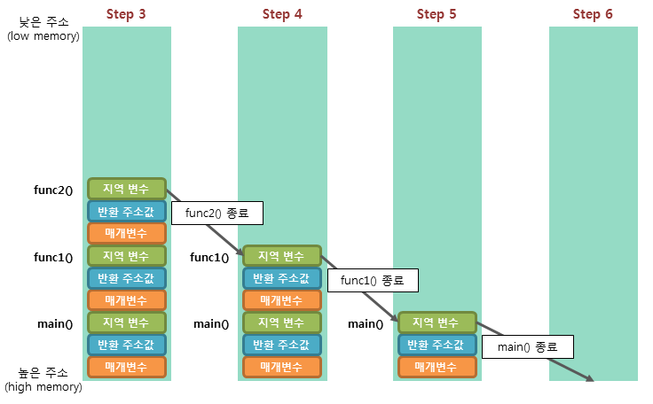

 | Step 1. 프로그램이 실행되면, 가장 먼저 main() 함수가 호출되어 main() 함수의 스택 프레임이 스택에 저장됩니다.
 | Step 2. func1() 함수를 호출하면 해당 함수의 매개변수, 반환 주소값, 지역 변수 등의 스택 프레임이 스택에 저장됩니다.
 | Step 3. func2() 함수를 호출하면 해당 함수의 스택 프레임이 추가로 스택에 저장됩니다.
 | Step 4. func2() 함수의 모든 작업이 완료되어 반환되면, func2() 함수의 스택 프레임만이 스택에서 제거됩니다.
 | Step 5. func1() 함수의 호출이 종료되면, func1() 함수의 스택 프레임이 스택에서 제거됩니다.
 | Step 6. main() 함수의 모든 작업이 완료되면, main() 함수의 스택 프레임이 스택에서 제거되면서 프로그램이 종료됩니다.
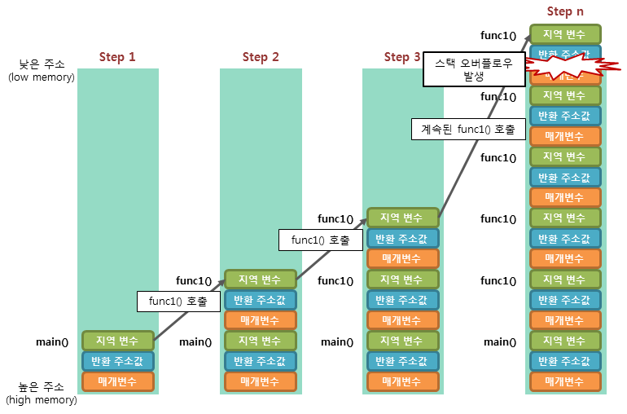

 | 스택 오버플로우(stack overflow): 예를들어, 함수의 재귀 호출이 무한히 반복될때 발생
 | 이렇게 해당 스택 영역을 넘어가도 데이터가 저장될 수 있으면, 해당 프로그램은 오동작을 하게 되거나 보안상의 크나큰 취약점을 가지게 됩니다. 따라서 C언어에서는 실행 중인 프로그램에서 스택 오버플로우가 발생하면, 에러를 발생하고 곧바로 강제 종료시킵니다.

모두의코드.c
Index | contents | codes
10. 캐스팅 (C 언어에서의 형 변환) | 임의의 실수에서 소수점 이하 두자리수만 추출하여 정수형 변수에 대입하라. | int_a= (((int)(a*10))%10)*10+(((int)(a*100))%10);

12 - 3. 포인터는 영희이다! (포인터) | int **ppa; int (*parr)[3] // 배열 포인터: 배열을 가리키는 포인터 int *parr[3]; // 포인터 배열: 포인터들의 배열
13 - 4. 마술 상자 함수 | 재귀 함수에 대한 이해 여러가지 주요 알고리즘. | 버블 정렬, 유클리드 호제법, 에라토스테네스의 체

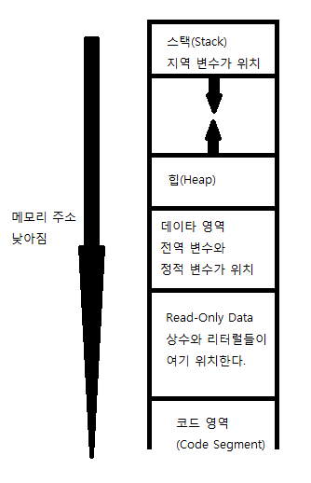
16 - 3. 구조체와 친구들(공용체(union), 열거형(enum)) | 엔디안, union
17. 변수의 생존 조건 및 데이터 세그먼트의 구조 | 지역 변수(local variable) : stack 전역 변수(global variable) : data segment 정적 변수(static variable) : data segment
 | stack이 늘어나는 방향은 메모리 주소가 낮아지는 방향(아래 방향) 이라 보시면 됩니다.

20 - 1. 동동동 메모리 동적할당(Dynamic Memory Allocation) | 2 차원 배열의 동적 할당 : 포인터 배열(배열의 각 원소들이 모두 포인터)
 | int **arr; // 우리는 arr[x][y] 를 만들 것이다. | 만일 int array[3]; 이란 배열을 만들었다면 array 의 형은 무엇일까요. 네 맞습니다. int * 입니다. 그렇다면 int * arr[10]; 이란 배열을 만들었다면 arr 의 형은? 네. int **arr 이죠. 따라서 우리는 int **arr; 과 같이 선언하였습니다.
 | arr = (int **)malloc(sizeof(int *) * x);
 | // int* 형의 원소를 x 개 가지는 1 차원 배열 생성 = arr[x]
 | for (i = 0; i < x; i++) {
 | arr[i] = (int *)malloc(sizeof(int) * y);
 | }
 | for (i = 0; i < x; i++) {
 | free(arr[i]);
 | }
 | free(arr);

20 - 2. 메모리 동적할당 + 메모리 갖고 놀기 linked list 구현 | https://modoocode.com/100
 | struct Node {
 | int data; /* 데이터 */
 | struct Node* nextNode; /* 다음 노드를 가리키는 부분 */
 | };
 | 메모리 관련 함수, string.h
 | memcpy 함수는 메모리의 특정한 부분으로 부터 얼마 까지의 부분을 다른 메모리 영역으로 복사해주는 함수 입니다. 위와 같이 문자열을 복사하는데 사용될 수 있죠. 물론 문자열 복사를 전문적으로 하는 함수는 strcpy 이지만 위와 같이 memcpy 함수를 사용하는 것도 나쁘지 않습니다. | memcpy(str2, str, strlen(str) + 1);
 | strlen 함수는 문자열의 길이를 리턴해주는 함수. 마지막의 NULL 문자는 세지 않으므로 str2 에 memcpy 로 복사할 때 에는 1 을 더한만큼을 더 복사해주어야 합니다. | strlen("abc"); // 3
 | memmove 메모리의 특정한 부분의 내용을 다른 부분으로 옮겨주는 역할을 합니다. 이 때 '옮긴다' 고 해서 이전 공간에 있던 데이터가 사라지지는 않습니다.
 | str+17 에서 6 개의 문자를 str+23 에 옮겼습니다. 다시 말해 hahaha 의 시작 부분에서 6 개의 문자인 "hahaha" 를 str 의 맨 마지막 부분으로 복사해 넣었다는 뜻 // I love Chewing C hahahahahaha | char str[50] = "I love Chewing C hahaha"; memmove(str + 23, str + 17, 6);
 | memmove 함수의 장점은 memcpy 와 하는 일이 많이 비슷해보이지만 사실 memcpy 와는 달리 메모리 공간이 겹쳐도 됩니다.
 | memcmp 메모리의 두 부분을 원하는 만큼 비교
 | arr 과 arr2 를 비교해서 처음 5 개의 바이트가 같다면 0 을 리턴하게 됩니다. '5 개의 원소' 가 아니라 5 바이트 라는 점 | if (memcmp(arr, arr2, 5) == 0)
21. 매크로 함수, 인라인 함수 | 인자 앞에 # 을 붙이게 되면 이 인자를 문자열로 바꾸어 버립니다 | #define PrintVariableName(var) printf(#var "\n"); PrintVariableName(a); ===> printf("a\n");
 | x##y 는 x 에 있는 것과 y 에 있는 것을 하나로 합쳐줍니다. | #define AddName(x, y) x##y int AddName(a, b); ===> int ab;
 | 괄호를 제대로 쓰지 않아 오류가 나는 경우가 많은데 이 경우 디버깅하기가 매우 까다롭기 때문에 오랜 시간을 잡아먹는 경우도 많습니다. 이러한 문제를 해결하기 위해 C 언어에서는 또다른 해결책을 제시하였는데요, 이는 바로 인라인(inline) 함수 입니다. __inline | __inline int square(int a) { return a * a; } printf("%d", square(3)); ==> printf("%d", 3 * 3);
 | inline 형식으로 만든 square 함수는 우리가 생각하는 함수가 전혀 아닙니다. 단순히 '함수 처럼 보이는 것' 일 뿐이지요.
 | 매크로 함수를 사용 했었을 때 에는 전처리기가 무식하게 치환해 버리는 바람에 연산자 우선 순위를 정확하게 고려해서 괄호도 적당히 묶어주고 해야겠지만 인라인 함수의 경우 똑똑한 컴파일러가 인라인 함수를 사용한 문장 내부에서 적절하게 '우리가 보통 함수를 사용하는 것처럼' 바꿔 줍니다. | printf("%d", square(3 + 1)); ===> printf("%d", (3 + 1) * (3 + 1));
 | cf) #define SQR(x) x*x or #define SQR(x) ((x)*(x)) or __inline int square(int a) { return a * a; }
22. C 언어의 잡다한 키워드들 (typedef, volatile, #pragma) | typedef (이름을 새로 부여하고자 하는 타입) (새로 준 타입의 이름) | typedef int CAL_TYPE; typedef int (*Padd)(int, int); typedef int Arrays[10]; CAL_TYPE a = 10; Arrays arr = {1, 2, 3, 4, 5, 6, 7, 8, 9, 0}; Padd ptr = add;

 | volatile 의 의미는 '변덕스러운' 이라는 의미를 가지고 있는데, sensor 에 volatile 키워드를 붙여준 순간 sensor->sensor_flag 의 값이 '변덕스럽게 변할 수 있기 때문' 에 이에 대한 최적화 작업들을 수행하지 말라 라는 의미가 됩니다. | volatile SENSOR *sensor; /* 값이 감지되지 않는 동안 계속 무한 루프를 돈다*/ while (!(sensor->sensor_flag)) { }

 | #pragma 는 컴파일러에게 말하는 전처리기 명령 이라고 보시면 됩니다. 즉, #include 나 #define 처럼 전처리기에 의해 컴파일 이전에 처리되지만, 그 명령은 컴파일러에게 전달되기 때문이죠. | #pragma pack(1) struct Weird { char arr[2]; int i; };

 | #pragma pack(1) // 구조체의 크기가 1 의 배수가 되게 하라. 1 외에도 2,4,8,16 등이 올 수 있습니다.
 | #pragma once // 헤더파일의 내용이 중복으로 포함되는 것을 막을 수 있습니다.
tutorial.pdf | Predefined macro names
 | __LINE__ Integer value representing the current line in the source code file being compiled.
 | __FILE__ A string literal containing the presumed name of the source file being compiled.
 | __DATE__ A string literal in the form "Mmm dd yyyy" containing the date in which the compilation process began.
 | __TIME__ A string literal in the form "hh:mm:ss" containing the time at which the compilation process began.
 | __cplusplus An integer value. All C++ compilers have this constant defined to some value. If the compiler is fully compliant with the C++ standard its value is equal or greater than 199711L depending on the version of the standard they comply.

엔디안
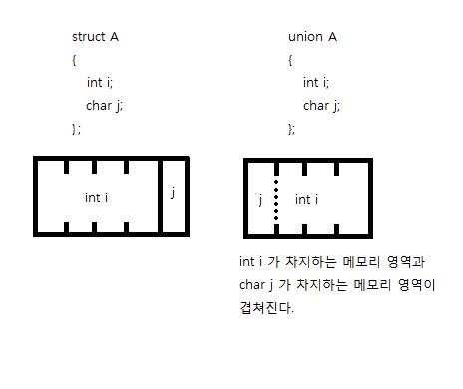
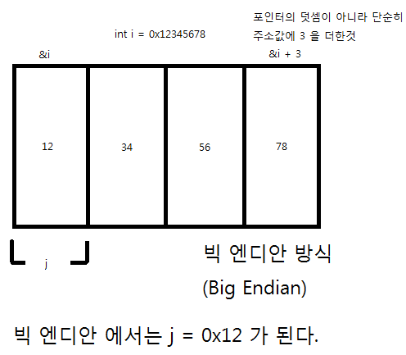
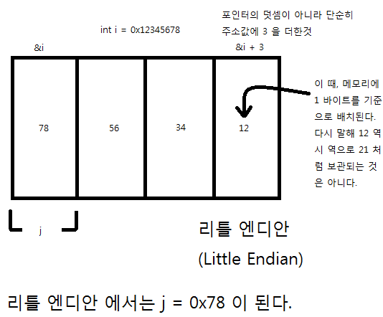
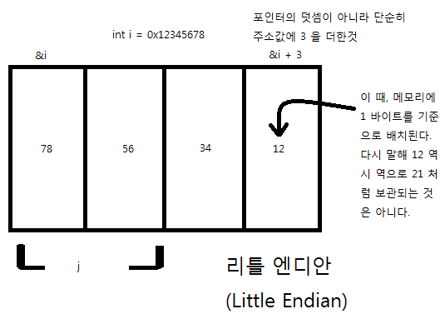

https://modoocode.com/71

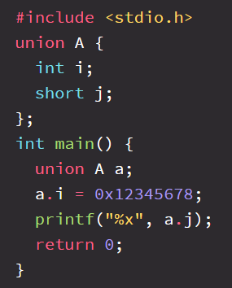
 | 만일 j 를 short 형을 지정했으면 어떨까요? 0x7856 이 나올까요? 0x5678 이 나올까요?

Sheet1
https://stackoverflow.com/questions/5789806/meaning-of-and-in-c
void pass_by_value(int* p)
{
//Allocate memory for int and store the address in p
p = new int;
}

void pass_by_reference(int*& p)
{
p = new int;
}

int main()
{
int* p1 = NULL;
int* p2 = NULL;

pass_by_value(p1); //p1 will still be NULL after this call
pass_by_reference(p2); //p2 's value is changed to point to the newly allocate memory

return 0;
}
That is taking the parameter by reference. So in the first case you are taking a pointer parameter by reference so whatever modification you do to the value of the pointer is reflected outside the function. Second is the simlilar to first one with the only difference being that it is a double pointer. See this example:

https://beautyrain.tistory.com/30
5. 함수 인자로 사용된 배열의 실제 크기 알아내기
다음으로 함수의 인자로 사용된 배열의 실제 크기를 알아보겠습니다.
제가 모르는 것일 수도 있으나 현재 C언어에서는 이 상태의 배열의 크기를 알아낼 수 있는 방법은 없습니다.
동적할당한 배열의 경우에는 운영체제의 API를 사용하는 것이므로 C언어에서도 크기를 알아낼 수 있으나
함수의 인자로 넘어간 경우에는 C언어에서는 모두 포인터로 인식하기는 하지만 그 실제 주소가
Heap공간의 주소가 아닌 Stack공간의 주소이므로 HeapSize와 같은
운영체제의 API를 통해서 접근하게 되면 RunTime Error가 발생하게 됩니다.
하지만 C++에서는 새롭게 도입된 참조형식을 사용하면
함수의 인자로 사용된 배열의 크기도 알아낼 수 있습니다^^

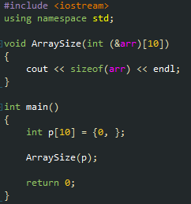

함수의 매개변수를 위 코드와 같은 형식으로 선언하게 되면
컴파일러는 해당 인자를 int 10개짜리 배열의 참조로 인식하게 되어 실행시키게 되면
40이라는 결과가 나오는 것을 확인할 수 있습니다.
C언어에서 2차원 배열에 대한 포인터를 자주 선언해 보신 분들은 익숙하시겠지만
2차원 배열에 대한 포인터를 자주 선언해보지 않으신 분들은 &arr에 ()를 씌워놓은 모습이
어색해 보일수도 있습니다.
그 이유는 C / C++의 연산자 우선순위 때문입니다.
연산자 우선순위는 일단 ()가 가장 높고 그 다음이 단항 연산자인데 단항 연산자 중에서도
변수명의 뒤에 오면서 가까운 것들이 우선순위가 높습니다.
따라서 &도 단항 연산자이고 [] 도 단항 연산자인데 [] 연산자가 arr의 뒤쪽에 위치하므로
컴파일러는 먼저 [] 연산자를 해석하게 되어서 ()가 빠지게 된다면

위 그림과 같이 int &arr[10] 은 arr은 10개짜리 배열인데 배열에는 참조가 들어있고 그 참조는 int를 가리킨다.
라고 해석이 되게 됩니다.
하지만 우리의 의도는 arr은 참조인데 그 참조는 10개짜리 배열을 가리키고 배열에는 int가 들어있다.
라고 해석되기를 의도했으므로 ()를 통해서 다음 그림과 같이 해석되도록 우선순위를 변경해 준 것입니다.

하지만 위와 같이 선언을 하게 되면 int 10개짜리 배열만 인자로 받을 수 있습니다.
이러한 경우를 해결하기 위한 가장 좋은 방법은 저번 포스팅에 사용한 template을 사용하는 것 입니다.

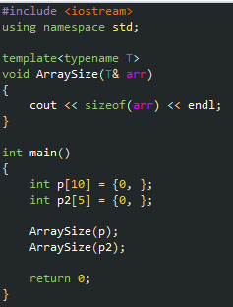

template을 사용하여 위 코드와 같이 함수를 선언하게 되면 함수의 인자로 사용되는 배열의

실제 크기를 알아낼 수 있는 함수를 작성할 수 있습니다.
여기서 저번 포스팅에서 언급한 tempalte specialization을 사용하게 되면
동일한 함수 이름으로 동적할당한 경우와 아닌 경우에 대해서 모두 실제 크기를 알아낼 수 있습니다.

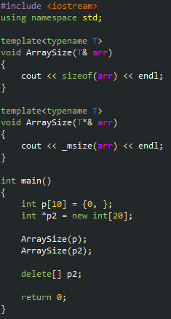

위와 같이 하시면 p는 위의 ArraySize를 사용하여 크기를 구하게 되고
p2는 아래의 ArraySize를 사용하여 크기를 구하게 됩니다.
T*&라는 표현이 어색하게 느껴지시는 분들이 계실수도 있는데
써진 그대로 해당 타입의 포인터의 참조형식이라고 생각하시면 됩니다.
여기서 T*라고만 적게되면 p또한 포인터로 적절히 변환될 수 있기 때문에
아래의 ArraySize를 호출하게 되고 이는 Stack공간의 메모리를 통해서
Heap 공간의 메모리 크기를 알아내려고 하는 시도이기 때문에
RunTime Error가 발생하게 됩니다.
따라서 명확하게 포인터형인 경우에만 아래의 ArraySize를 사용하도록 명시하기 위하여
포인터의 참조형식을 사용한 것입니다^^

